Arbol
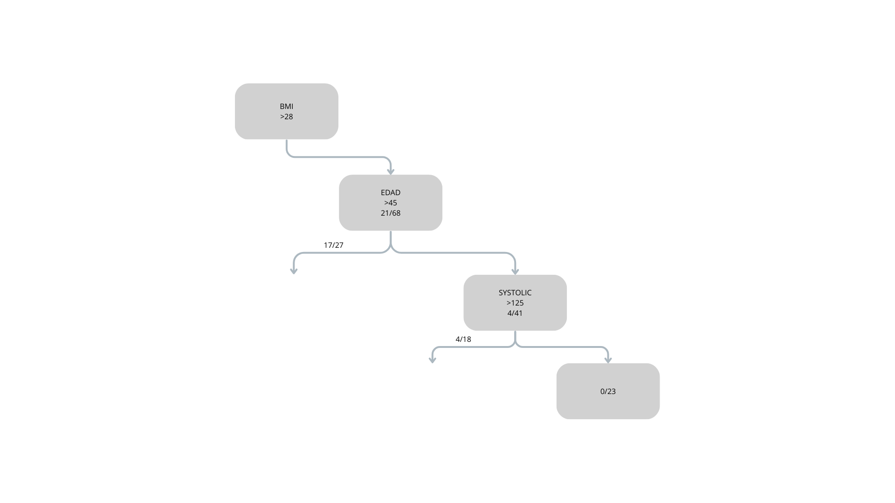

BMI > 28 AND AGE > 45 AND SYSTOLIC > 125 THEN 0/23
 | 0/23 | 23/23
 |  | 100% ENFERMEDAD

